LevelC_电能量市场出清电价
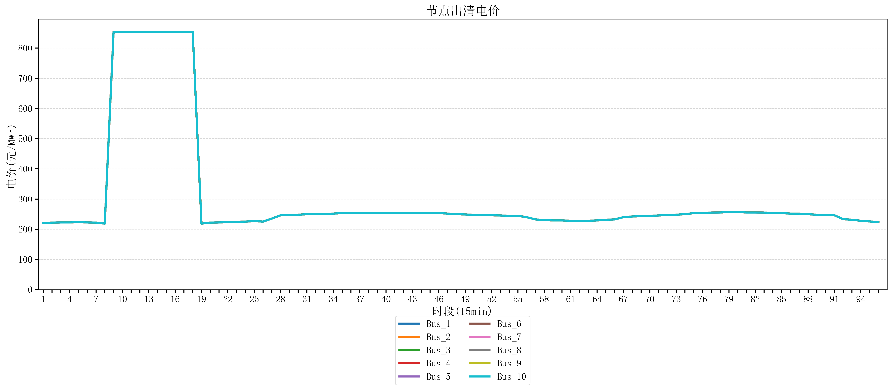
节点编号 | 电价类型 | 时段1 | 时段2 | 时段3 | 时段4 | 时段5 | 时段6 | 时段7 | 时段8 | 时段9 | 时段10 | 时段11 | 时段12 | 时段13 | 时段14 | 时段15 | 时段16 | 时段17 | 时段18 | 时段19 | 时段20
id | price_type | t1 | t2 | t3 | t4 | t5 | t6 | t7 | t8 | t9 | t10 | t11 | t12 | t13 | t14 | t15 | t16 | t17 | t18 | t19 | t20
str | str | float64 | float64 | float64 | float64 | float64 | float64 | float64 | float64 | float64 | float64 | float64 | float64 | float64 | float64 | float64 | float64 | float64 | float64 | float64 | float64
Bus_1 | 电能量电价 | 220.25203 | 221.90969 | 222.38944 | 222.38944 | 223.50328 | 222.38944 | 221.90969 | 218.59438 | 853.61023053 | 853.61023053 | 853.61023053 | 853.61023053 | 853.61023053 | 853.61023053 | 853.61023053 | 853.61023053 | 853.61023053 | 853.61023053 | 218.59438 | 221.90969
Bus_2 | 电能量电价 | 220.25203 | 221.90969 | 222.38944 | 222.38944 | 223.50328 | 222.38944 | 221.90969 | 218.59438 | 853.61023053 | 853.61023053 | 853.61023053 | 853.61023053 | 853.61023053 | 853.61023053 | 853.61023053 | 853.61023053 | 853.61023053 | 853.61023053 | 218.59438 | 221.90969
Bus_3 | 电能量电价 | 220.25203 | 221.90969 | 222.38944 | 222.38944 | 223.50328 | 222.38944 | 221.90969 | 218.59438 | 853.61023053 | 853.61023053 | 853.61023053 | 853.61023053 | 853.61023053 | 853.61023053 | 853.61023053 | 853.61023053 | 853.61023053 | 853.61023053 | 218.59438 | 221.90969
Bus_4 | 电能量电价 | 220.25203 | 221.90969 | 222.38944 | 222.38944 | 223.50328 | 222.38944 | 221.90969 | 218.59438 | 853.61023053 | 853.61023053 | 853.61023053 | 853.61023053 | 853.61023053 | 853.61023053 | 853.61023053 | 853.61023053 | 853.61023053 | 853.61023053 | 218.59438 | 221.90969
Bus_5 | 电能量电价 | 220.25203 | 221.90969 | 222.38944 | 222.38944 | 223.50328 | 222.38944 | 221.90969 | 218.59438 | 853.61023053 | 853.61023053 | 853.61023053 | 853.61023053 | 853.61023053 | 853.61023053 | 853.61023053 | 853.61023053 | 853.61023053 | 853.61023053 | 218.59438 | 221.90969
Bus_6 | 电能量电价 | 220.25203 | 221.90969 | 222.38944 | 222.38944 | 223.50328 | 222.38944 | 221.90969 | 218.59438 | 853.61023053 | 853.61023053 | 853.61023053 | 853.61023053 | 853.61023053 | 853.61023053 | 853.61023053 | 853.61023053 | 853.61023053 | 853.61023053 | 218.59438 | 221.90969
Bus_7 | 电能量电价 | 220.25203 | 221.90969 | 222.38944 | 222.38944 | 223.50328 | 222.38944 | 221.90969 | 218.59438 | 853.61023053 | 853.61023053 | 853.61023053 | 853.61023053 | 853.61023053 | 853.61023053 | 853.61023053 | 853.61023053 | 853.61023053 | 853.61023053 | 218.59438 | 221.90969
Bus_8 | 电能量电价 | 220.25203 | 221.90969 | 222.38944 | 222.38944 | 223.50328 | 222.38944 | 221.90969 | 218.59438 | 853.61023053 | 853.61023053 | 853.61023053 | 853.61023053 | 853.61023053 | 853.61023053 | 853.61023053 | 853.61023053 | 853.61023053 | 853.61023053 | 218.59438 | 221.90969
Bus_9 | 电能量电价 | 220.25203 | 221.90969 | 222.38944 | 222.38944 | 223.50328 | 222.38944 | 221.90969 | 218.59438 | 853.61023053 | 853.61023053 | 853.61023053 | 853.61023053 | 853.61023053 | 853.61023053 | 853.61023053 | 853.61023053 | 853.61023053 | 853.61023053 | 218.59438 | 221.90969
Bus_10 | 电能量电价 | 220.25203 | 221.90969 | 222.38944 | 222.38944 | 223.50328 | 222.38944 | 221.90969 | 218.59438 | 853.61023053 | 853.61023053 | 853.61023053 | 853.61023053 | 853.61023053 | 853.61023053 | 853.61023053 | 853.61023053 | 853.61023053 | 853.61023053 | 218.59438 | 221.90969
Bus_11 | 电能量电价 | 220.25203 | 221.90969 | 222.38944 | 222.38944 | 223.50328 | 222.38944 | 221.90969 | 218.59438 | 853.61023053 | 853.61023053 | 853.61023053 | 853.61023053 | 853.61023053 | 853.61023053 | 853.61023053 | 853.61023053 | 853.61023053 | 853.61023053 | 218.59438 | 221.90969
Bus_12 | 电能量电价 | 220.25203 | 221.90969 | 222.38944 | 222.38944 | 223.50328 | 222.38944 | 221.90969 | 218.59438 | 853.61023053 | 853.61023053 | 853.61023053 | 853.61023053 | 853.61023053 | 853.61023053 | 853.61023053 | 853.61023053 | 853.61023053 | 853.61023053 | 218.59438 | 221.90969
Bus_13 | 电能量电价 | 220.25203 | 221.90969 | 222.38944 | 222.38944 | 223.50328 | 222.38944 | 221.90969 | 218.59438 | 853.61023053 | 853.61023053 | 853.61023053 | 853.61023053 | 853.61023053 | 853.61023053 | 853.61023053 | 853.61023053 | 853.61023053 | 853.61023053 | 218.59438 | 221.90969
Bus_14 | 电能量电价 | 220.25203 | 221.90969 | 222.38944 | 222.38944 | 223.50328 | 222.38944 | 221.90969 | 218.59438 | 853.61023053 | 853.61023053 | 853.61023053 | 853.61023053 | 853.61023053 | 853.61023053 | 853.61023053 | 853.61023053 | 853.61023053 | 853.61023053 | 218.59438 | 221.90969
Bus_15 | 电能量电价 | 220.25203 | 221.90969 | 222.38944 | 222.38944 | 223.50328 | 222.38944 | 221.90969 | 218.59438 | 853.61023053 | 853.61023053 | 853.61023053 | 853.61023053 | 853.61023053 | 853.61023053 | 853.61023053 | 853.61023053 | 853.61023053 | 853.61023053 | 218.59438 | 221.90969
Bus_16 | 电能量电价 | 220.25203 | 221.90969 | 222.38944 | 222.38944 | 223.50328 | 222.38944 | 221.90969 | 218.59438 | 853.61023053 | 853.61023053 | 853.61023053 | 853.61023053 | 853.61023053 | 853.61023053 | 853.61023053 | 853.61023053 | 853.61023053 | 853.61023053 | 218.59438 | 221.90969
Bus_17 | 电能量电价 | 220.25203 | 221.90969 | 222.38944 | 222.38944 | 223.50328 | 222.38944 | 221.90969 | 218.59438 | 853.61023053 | 853.61023053 | 853.61023053 | 853.61023053 | 853.61023053 | 853.61023053 | 853.61023053 | 853.61023053 | 853.61023053 | 853.61023053 | 218.59438 | 221.90969
Bus_18 | 电能量电价 | 220.25203 | 221.90969 | 222.38944 | 222.38944 | 223.50328 | 222.38944 | 221.90969 | 218.59438 | 853.61023053 | 853.61023053 | 853.61023053 | 853.61023053 | 853.61023053 | 853.61023053 | 853.61023053 | 853.61023053 | 853.61023053 | 853.61023053 | 218.59438 | 221.90969
Bus_19 | 电能量电价 | 220.25203 | 221.90969 | 222.38944 | 222.38944 | 223.50328 | 222.38944 | 221.90969 | 218.59438 | 853.61023053 | 853.61023053 | 853.61023053 | 853.61023053 | 853.61023053 | 853.61023053 | 853.61023053 | 853.61023053 | 853.61023053 | 853.61023053 | 218.59438 | 221.90969
Bus_20 | 电能量电价 | 220.25203 | 221.90969 | 222.38944 | 222.38944 | 223.50328 | 222.38944 | 221.90969 | 218.59438 | 853.61023053 | 853.61023053 | 853.61023053 | 853.61023053 | 853.61023053 | 853.61023053 | 853.61023053 | 853.61023053 | 853.61023053 | 853.61023053 | 218.59438 | 221.90969
Bus_21 | 电能量电价 | 220.25203 | 221.90969 | 222.38944 | 222.38944 | 223.50328 | 222.38944 | 221.90969 | 218.59438 | 853.61023053 | 853.61023053 | 853.61023053 | 853.61023053 | 853.61023053 | 853.61023053 | 853.61023053 | 853.61023053 | 853.61023053 | 853.61023053 | 218.59438 | 221.90969
Bus_22 | 电能量电价 | 220.25203 | 221.90969 | 222.38944 | 222.38944 | 223.50328 | 222.38944 | 221.90969 | 218.59438 | 853.61023053 | 853.61023053 | 853.61023053 | 853.61023053 | 853.61023053 | 853.61023053 | 853.61023053 | 853.61023053 | 853.61023053 | 853.61023053 | 218.59438 | 221.90969
Bus_23 | 电能量电价 | 220.25203 | 221.90969 | 222.38944 | 222.38944 | 223.50328 | 222.38944 | 221.90969 | 218.59438 | 853.61023053 | 853.61023053 | 853.61023053 | 853.61023053 | 853.61023053 | 853.61023053 | 853.61023053 | 853.61023053 | 853.61023053 | 853.61023053 | 218.59438 | 221.90969
Bus_24 | 电能量电价 | 220.25203 | 221.90969 | 222.38944 | 222.38944 | 223.50328 | 222.38944 | 221.90969 | 218.59438 | 853.61023053 | 853.61023053 | 853.61023053 | 853.61023053 | 853.61023053 | 853.61023053 | 853.61023053 | 853.61023053 | 853.61023053 | 853.61023053 | 218.59438 | 221.90969
Bus_25 | 电能量电价 | 220.25203 | 221.90969 | 222.38944 | 222.38944 | 223.50328 | 222.38944 | 221.90969 | 218.59438 | 853.61023053 | 853.61023053 | 853.61023053 | 853.61023053 | 853.61023053 | 853.61023053 | 853.61023053 | 853.61023053 | 853.61023053 | 853.61023053 | 218.59438 | 221.90969
Bus_26 | 电能量电价 | 220.25203 | 221.90969 | 222.38944 | 222.38944 | 223.50328 | 222.38944 | 221.90969 | 218.59438 | 853.61023053 | 853.61023053 | 853.61023053 | 853.61023053 | 853.61023053 | 853.61023053 | 853.61023053 | 853.61023053 | 853.61023053 | 853.61023053 | 218.59438 | 221.90969
Bus_27 | 电能量电价 | 220.25203 | 221.90969 | 222.38944 | 222.38944 | 223.50328 | 222.38944 | 221.90969 | 218.59438 | 853.61023053 | 853.61023053 | 853.61023053 | 853.61023053 | 853.61023053 | 853.61023053 | 853.61023053 | 853.61023053 | 853.61023053 | 853.61023053 | 218.59438 | 221.90969
Bus_28 | 电能量电价 | 220.25203 | 221.90969 | 222.38944 | 222.38944 | 223.50328 | 222.38944 | 221.90969 | 218.59438 | 853.61023053 | 853.61023053 | 853.61023053 | 853.61023053 | 853.61023053 | 853.61023053 | 853.61023053 | 853.61023053 | 853.61023053 | 853.61023053 | 218.59438 | 221.90969
Bus_29 | 电能量电价 | 220.25203 | 221.90969 | 222.38944 | 222.38944 | 223.50328 | 222.38944 | 221.90969 | 218.59438 | 853.61023053 | 853.61023053 | 853.61023053 | 853.61023053 | 853.61023053 | 853.61023053 | 853.61023053 | 853.61023053 | 853.61023053 | 853.61023053 | 218.59438 | 221.90969
Bus_30 | 电能量电价 | 220.25203 | 221.90969 | 222.38944 | 222.38944 | 223.50328 | 222.38944 | 221.90969 | 218.59438 | 853.61023053 | 853.61023053 | 853.61023053 | 853.61023053 | 853.61023053 | 853.61023053 | 853.61023053 | 853.61023053 | 853.61023053 | 853.61023053 | 218.59438 | 221.90969
Bus_31 | 电能量电价 | 220.25203 | 221.90969 | 222.38944 | 222.38944 | 223.50328 | 222.38944 | 221.90969 | 218.59438 | 853.61023053 | 853.61023053 | 853.61023053 | 853.61023053 | 853.61023053 | 853.61023053 | 853.61023053 | 853.61023053 | 853.61023053 | 853.61023053 | 218.59438 | 221.90969
Bus_32 | 电能量电价 | 220.25203 | 221.90969 | 222.38944 | 222.38944 | 223.50328 | 222.38944 | 221.90969 | 218.59438 | 853.61023053 | 853.61023053 | 853.61023053 | 853.61023053 | 853.61023053 | 853.61023053 | 853.61023053 | 853.61023053 | 853.61023053 | 853.61023053 | 218.59438 | 221.90969
Bus_33 | 电能量电价 | 220.25203 | 221.90969 | 222.38944 | 222.38944 | 223.50328 | 222.38944 | 221.90969 | 218.59438 | 853.61023053 | 853.61023053 | 853.61023053 | 853.61023053 | 853.61023053 | 853.61023053 | 853.61023053 | 853.61023053 | 853.61023053 | 853.61023053 | 218.59438 | 221.90969
Bus_34 | 电能量电价 | 220.25203 | 221.90969 | 222.38944 | 222.38944 | 223.50328 | 222.38944 | 221.90969 | 218.59438 | 853.61023053 | 853.61023053 | 853.61023053 | 853.61023053 | 853.61023053 | 853.61023053 | 853.61023053 | 853.61023053 | 853.61023053 | 853.61023053 | 218.59438 | 221.90969
Bus_35 | 电能量电价 | 220.25203 | 221.90969 | 222.38944 | 222.38944 | 223.50328 | 222.38944 | 221.90969 | 218.59438 | 853.61023053 | 853.61023053 | 853.61023053 | 853.61023053 | 853.61023053 | 853.61023053 | 853.61023053 | 853.61023053 | 853.61023053 | 853.61023053 | 218.59438 | 221.90969
Bus_36 | 电能量电价 | 220.25203 | 221.90969 | 222.38944 | 222.38944 | 223.50328 | 222.38944 | 221.90969 | 218.59438 | 853.61023053 | 853.61023053 | 853.61023053 | 853.61023053 | 853.61023053 | 853.61023053 | 853.61023053 | 853.61023053 | 853.61023053 | 853.61023053 | 218.59438 | 221.90969
Bus_37 | 电能量电价 | 220.25203 | 221.90969 | 222.38944 | 222.38944 | 223.50328 | 222.38944 | 221.90969 | 218.59438 | 853.61023053 | 853.61023053 | 853.61023053 | 853.61023053 | 853.61023053 | 853.61023053 | 853.61023053 | 853.61023053 | 853.61023053 | 853.61023053 | 218.59438 | 221.90969
Bus_38 | 电能量电价 | 220.25203 | 221.90969 | 222.38944 | 222.38944 | 223.50328 | 222.38944 | 221.90969 | 218.59438 | 853.61023053 | 853.61023053 | 853.61023053 | 853.61023053 | 853.61023053 | 853.61023053 | 853.61023053 | 853.61023053 | 853.61023053 | 853.61023053 | 218.59438 | 221.90969
Bus_39 | 电能量电价 | 220.25203 | 221.90969 | 222.38944 | 222.38944 | 223.50328 | 222.38944 | 221.90969 | 218.59438 | 853.61023053 | 853.61023053 | 853.61023053 | 853.61023053 | 853.61023053 | 853.61023053 | 853.61023053 | 853.61023053 | 853.61023053 | 853.61023053 | 218.59438 | 221.90969
Bus_40 | 电能量电价 | 220.25203 | 221.90969 | 222.38944 | 222.38944 | 223.50328 | 222.38944 | 221.90969 | 218.59438 | 853.61023053 | 853.61023053 | 853.61023053 | 853.61023053 | 853.61023053 | 853.61023053 | 853.61023053 | 853.61023053 | 853.61023053 | 853.61023053 | 218.59438 | 221.90969
Bus_41 | 电能量电价 | 220.25203 | 221.90969 | 222.38944 | 222.38944 | 223.50328 | 222.38944 | 221.90969 | 218.59438 | 853.61023053 | 853.61023053 | 853.61023053 | 853.61023053 | 853.61023053 | 853.61023053 | 853.61023053 | 853.61023053 | 853.61023053 | 853.61023053 | 218.59438 | 221.90969
Bus_42 | 电能量电价 | 220.25203 | 221.90969 | 222.38944 | 222.38944 | 223.50328 | 222.38944 | 221.90969 | 218.59438 | 853.61023053 | 853.61023053 | 853.61023053 | 853.61023053 | 853.61023053 | 853.61023053 | 853.61023053 | 853.61023053 | 853.61023053 | 853.61023053 | 218.59438 | 221.90969
Bus_43 | 电能量电价 | 220.25203 | 221.90969 | 222.38944 | 222.38944 | 223.50328 | 222.38944 | 221.90969 | 218.59438 | 853.61023053 | 853.61023053 | 853.61023053 | 853.61023053 | 853.61023053 | 853.61023053 | 853.61023053 | 853.61023053 | 853.61023053 | 853.61023053 | 218.59438 | 221.90969
Bus_44 | 电能量电价 | 220.25203 | 221.90969 | 222.38944 | 222.38944 | 223.50328 | 222.38944 | 221.90969 | 218.59438 | 853.61023053 | 853.61023053 | 853.61023053 | 853.61023053 | 853.61023053 | 853.61023053 | 853.61023053 | 853.61023053 | 853.61023053 | 853.61023053 | 218.59438 | 221.90969
Bus_1 | 阻塞电价 | 0 | 0 | 0 | 0 | 0 | 0 | 0 | 0 | 0 | 0 | 0 | 0 | 0 | 0 | 0 | 0 | 0 | 0 | 0 | 0
Bus_2 | 阻塞电价 | 0 | 0 | 0 | 0 | 0 | 0 | 0 | 0 | 0 | 0 | 0 | 0 | 0 | 0 | 0 | 0 | 0 | 0 | 0 | 0
...

LevelC_电力电量平衡表单
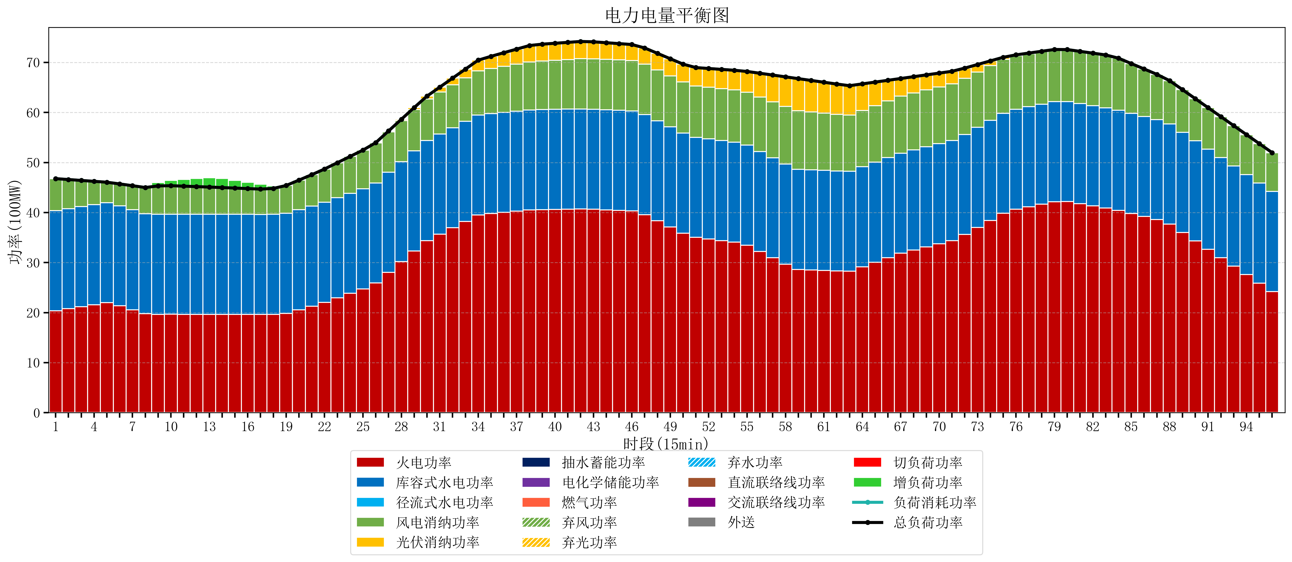
元件名称 | 时段1 | 时段2 | 时段3 | 时段4 | 时段5 | 时段6 | 时段7 | 时段8 | 时段9 | 时段10 | 时段11 | 时段12 | 时段13 | 时段14 | 时段15 | 时段16 | 时段17
name | t1 | t2 | t3 | t4 | t5 | t6 | t7 | t8 | t9 | t10 | t11 | t12 | t13 | t14 | t15 | t16 | t17
str | float64 | float64 | float64 | float64 | float64 | float64 | float64 | float64 | float64 | float64 | float64 | float64 | float64 | float64 | float64 | float64 | float64
火电功率 | 20.374637658 | 20.775938131 | 21.177238605 | 21.578539078 | 21.979839552 | 21.349044327 | 20.563434748 | 19.777825169 | 19.665728532 | 19.668188366 | 19.663601108 | 19.65901385 | 19.654426593 | 19.649529086 | 19.644432133 | 19.63933518 | 19.634238227
库容式水电功率 | 20 | 20 | 20 | 20 | 20 | 20 | 20 | 20 | 20 | 20 | 20 | 20 | 20 | 20 | 20 | 20 | 20
径流式水电功率 | 0 | 0 | 0 | 0 | 0 | 0 | 0 | 0 | 0 | 0 | 0 | 0 | 0 | 0 | 0 | 0 | 0
风电消纳功率 | 6.4 | 5.8189473684 | 5.2378947368 | 4.6568421053 | 4.0757894737 | 4.3705263158 | 4.7966315789 | 5.2227368421 | 5.6488421053 | 5.6955789474 | 5.6084210526 | 5.5212631579 | 5.4341052632 | 5.3410526316 | 5.2442105263 | 5.1473684211 | 5.0505263158
光伏消纳功率 | 0 | 0 | 0 | 0 | 0 | 0 | 0 | 0 | 0 | 0 | 0 | 0 | 0 | 0 | 0 | 0 | 0
抽水蓄能功率 | 0 | 0 | 0 | 0 | 0 | 0 | 0 | 0 | 0 | 0 | 0 | 0 | 0 | 0 | 0 | 0 | 0
电化学储能功率 | 0 | 0 | 0 | 0 | 0 | 0 | 0 | 0 | 0 | 0 | 0 | 0 | 0 | 0 | 0 | 0 | 0
燃气功率 | 0 | 0 | 0 | 0 | 0 | 0 | 0 | 0 | 0 | 0 | 0 | 0 | 0 | 0 | 0 | 0 | 0
直流联络线功率 | 0 | 0 | 0 | 0 | 0 | 0 | 0 | 0 | 0 | 0 | 0 | 0 | 0 | 0 | 0 | 0 | 0
交流联络线功率 | 0 | 0 | 0 | 0 | 0 | 0 | 0 | 0 | 0 | 0 | 0 | 0 | 0 | 0 | 0 | 0 | 0
负荷消耗功率 | 46.774637658 | 46.5948855 | 46.415133342 | 46.235381184 | 46.055629026 | 45.719570643 | 45.360066327 | 45.000562011 | 45.314570637 | 45.363767313 | 45.272022161 | 45.180277008 | 45.088531856 | 44.990581717 | 44.888642659 | 44.786703601 | 44.684764543
外送 | 0 | 0 | 0 | 0 | 0 | 0 | 0 | 0 | 0 | 0 | 0 | 0 | 0 | 0 | 0 | 0 | 0
总负荷功率 | 46.774637658 | 46.5948855 | 46.415133342 | 46.235381184 | 46.055629026 | 45.719570643 | 45.360066327 | 45.000562011 | 45.314570637 | 45.363767313 | 45.272022161 | 45.180277008 | 45.088531856 | 44.990581717 | 44.888642659 | 44.786703601 | 44.684764543
弃风功率 | 0 | 0 | 0 | 0 | 0 | 0 | 0 | 0 | 0 | 0 | 0 | 0 | 0 | 0 | 0 | 0 | 0
弃光功率 | 0 | 0 | 0 | 0 | 0 | 0 | 0 | 0 | 0 | 0 | 0 | 0 | 0 | 0 | 0 | 0 | 0
弃水功率 | 0 | 0 | 0 | 0 | 0 | 0 | 0 | 0 | 0 | 0 | 0 | 0 | 0 | 0 | 0 | 0 | 0
切负荷功率 | 0 | 0 | 0 | 0 | 0 | 0 | 0 | 0 | 0 | 0 | 0 | 0 | 0 | 0 | 0 | 0 | 0
增负荷功率 | 0 | 0 | 0 | 0 | 0 | 0 | 0 | 0 | 0.67351294247 | 1.0822139345 | 1.3499730983 | 1.6177322622 | 1.885491426 | 1.8188025324 | 1.5371113161 | 1.2554200998 | 0.97372888359

